Sheet1
УП "Рамок"
Р/сч: 3012470570009 в ОАО "БНБ-банк" 220004, г.Минск, ул. пр-т Независимости, 87а код 765, УНП:100001879
Адрес: 220036, г.Минск, ул.Лермонтова, 29, тел.: 2102280, бух. 208-56-67,

Акт № 0024860 от 15 Декабря 2015 г.

Заказчик:

Р/сч: 3012038462012 в "Приорбанк" ОАО ЦБУ 110 г.Минск, ул.Свердлова, 23 код 749, УНП:192505343
адрес: г. Минск, ул. Купревича, 3В, тел.: 287-04-01 029-331-00-43

№ | Наименование работы (услуги) | Ед. изм. | Количество | Цена | Сумма
1 | ТО ККМ декабрь 2015 г. | шт | 1.000 | 100,000.00 | 100,000
 |  |  |  | Итого: | 100,000
 |  |  |  | Итого НДС 20%: | 20,000
 |  |  |  | Всего (с учетом НДС и налога с продаж): | 120,000

Всего оказано услуг на сумму: Сто двадцать тысяч рублей, в т.ч.: НДС - Двадцать тысяч рублей.
Вышеперечисленные услуги выполнены полностью и в срок. Заказчик претензий по объему, качеству и срокам оказания услуг не имеет.
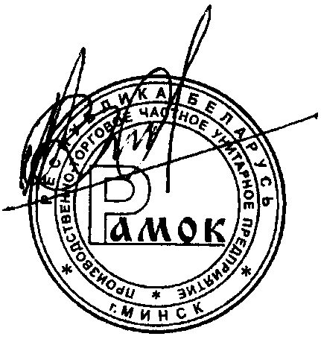

Исполнитель: |  |  | Заказчик:
подпись
подпись

М.П. |  |  | М.П.

